Hoja1
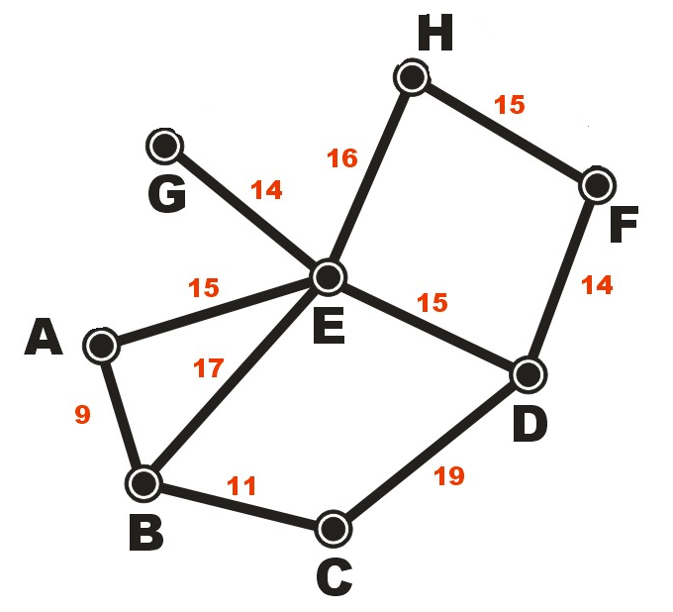
 | A | B | C | D | E | F | G | H
A | 0 | 9 | 0 | 0 | 15 | 0 | 0 | 0
B | 9 | 0 | 11 | 0 | 17 | 0 | 0 | 0
C | 0 | 11 | 0 | 19 | 0 | 0 | 0 | 0
D | 0 | 0 | 19 | 0 | 15 | 14 | 0 | 0
E | 15 | 17 | 0 | 15 | 0 | 0 | 14 | 16
F | 0 | 0 | 0 | 14 | 0 | 0 | 0 | 15
G | 0 | 0 | 0 | 0 | 14 | 0 | 0 | 0
H | 0 | 0 | 0 | 0 | 15 | 15 | 0 | 0

